Лист 1
Прайс-лист
МИР ПРЯЖИ

В валюте: руб. (курс 1).
Цены указаны на 07.08.2020

№ | Номенклатура/ Характеристика номенклатуры | Описание | Изображение | Артикул | Цена | Ед. | Остаток | Ссылка на сайт
 | Карандаш для ткани автоматический,1.3мм, белый, Sewline | Карандаш для ткани автоматический,1.3мм, белый, Sewline | 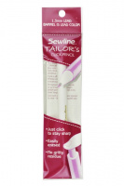 | FAB50048 | 106.82 |  |  | Изображение
 | Карандаш для ткани автоматический,1.3мм, белый, Sewline |  |  |  | 106.82 | шт | 2 | Изображение
 | Карандаш для ткани автоматический,1.3мм, розовый, Sewline | Карандаш для ткани автоматический,1.3мм, розовый, Sewline | 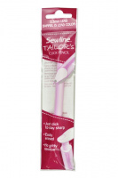 | FAB50046 | 106.82 |  |  | Изображение
 | Карандаш для ткани автоматический,1.3мм, розовый, Sewline |  |  |  | 106.82 | шт | 5 | Изображение

